入力時の注意点
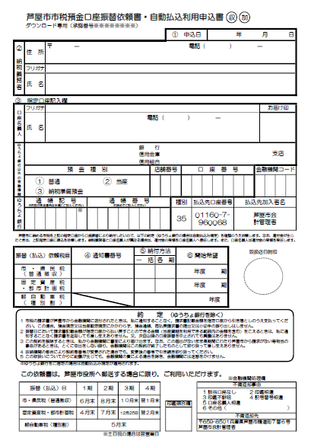
手書き・押印部分
入力可能部分
＜入力時の注意点＞
Excel上で入力できるのは
①申込日
②納税義務者
④通知書番号
⑤納付方法
⑥開始希望 | です。

③指定口座記入欄 については
金融機関の都合により手書きいただく必要がありますので
印刷後にお忘れのないようご記入・押印ください。

芦屋市市税預金口座振替納付依頼（自動払込利用申込）書
収
加
 |  | 芦屋市市税預金口座振替依頼書・自動払込利用申込書

 |  | ダウンロード専用（承認番号OSD00021）

 |  |  |  |  |  |  |  |  |  |  |  |  |  |  | ① 申込日 |  |  |  |  |  |  |  |  |  |  |  | 年 |  | 月 | 日

② 納税義務者 |  | 住 所 | 〒 | － |  |  |  |  |  |  |  |  |  |  |  |  |  |  | 電話 |  |  | ( |  |  |  | ) |  | －

 |  | フリガナ

 |  | 氏 名

③ 指定口座記入欄

口座名義人 |  | フリガナ |  |  |  |  |  |  |  |  |  |  |  |  |  |  |  |  |  |  |  |  |  |  |  |  |  |  | お届け印

 |  | 氏 名 |  |  |  |  |  |  |  |  | 電話 |  |  | ( |  |  |  |  | ) |  |  |  |  | －

銀 行
信用金庫
信用組合
ゆうちょ銀行以外の金融機関 |  |  |  |  |  |  |  |  |  |  |  |  |  |  |  |  |  |  |  |  |  |  |  |  |  |  |  |  | 支店

 |  | 預 金 種 別 |  |  |  |  |  |  |  |  |  | 店舗番号 |  |  |  |  |  | 口 座 番 号 |  |  |  |  |  |  |  |  |  | 金融機関コード

１ 普通 ２ 当座
３ 納税準備預金

ゆうちょ銀行 |  | 通 帳 記 号 |  |  |  | 通 帳 番 号 |  |  |  |  |  |  |  |  |  | 種別 |  |  |  | 払込先口座番号 |  |  |  |  |  |  | 払込先加入者名
6桁目がある場合は※欄にご記入ください
右詰めでご記入ください
 |  |  |  |  | ※ |  |  |  |  |  |  |  |  | 166 |  | 35 |  |  |  | 01160-7- 960068 |  |  |  |  |  |  | 芦屋市会 計管理者

芦屋市に納める市税を上記の指定口座から口座振替により納付したいので，以下の約定（ゆうちょ銀行の場合は自動払込み規定）を確認のうえ依頼します。なお，還付金が生じ
たときは，上記指定口座に振込を依頼します。納税義務者と口座名義人が異なる場合は，還付金の受領を口座名義人へ委任します。また，口座名義人は還付金の受領を受任します。

取扱店日附印
振替（払込）依頼税目 |  |  |  | ④ 通知書番号 |  |  |  |  | ⑤ 納付方法 |  |  |  |  |  |  |  | ⑥ 開始希望

 |  |  |  |  |  |  |  |  | 一 括 |  |  |  | 各 期

市・県民税 （普通徴収） |  |  |  |  |  |  |  |  |  |  |  |  |  |  |  |  |  |  |  | 年度 |  |  |  |  | 期

固定資産税 ・都市計画税 |  |  |  |  |  |  |  |  |  |  |  |  |  |  |  |  |  |  |  | 年度 |  |  |  |  | 期

軽自動車税 （種別割） |  |  |  |  |  |  |  |  |  |  |  |  |  |  |  |  |  |  |  |  |  |  | 年度

（ゆうちょ銀行を除く）
 |  | 約 定

 | 1 | 市税の請求書が芦屋市から金融機関に送付されたときは，私に通知することなく，請求書記載金額を指定口座から引き落としのうえ支払ってください。この場合，預金規定又は当座勘定規定にかかわらず，預金通帳，同払戻請求書の提出又は小切手の振り出しはしません。

 | 2 | 振替日において請求書記載金額が指定口座から払い戻すことのできる金額（当座貸越を利用できる範囲内の金額を含む）をこえるときは，私に通知することなく請求書を返却しても差し支えありません。又，次回以降の口座振替を中止されても異議はありません。

 | 3 | この契約を解除するときは，私から金融機関に書面により届け出ます。なお，この届出がないまま長期間にわたり芦屋市から請求がない等相当の事由があるときは，とくに申出をしない限り，金融機関はこの契約が終了したものとして取り扱って差し支えありません。
 |  |  |  |  |  |  |  |  |  |  |  |  |  |  |  |  |  |  |  |  |  |  |  |  |  |  |  |  |  |  | ○
 | 4 | 収納機関の都合により契約者番号が変更された場合でも，変更後の番号で引き続き取り扱ってください。
 | 5 | この取扱いについてかりに紛議が生じても，金融機関の責による場合を除き，金融機関には迷惑をかけません。
 | ※ゆうちょ銀行をご指定の場合は自動払込み規定が適用されます。
 | この依頼書は，芦屋市役所へ郵送する場合に限り，ご利用いただけます。
※金融機関処理欄

 | 振替（払込）日 |  |  |  | １期 |  | ２期 | ３期 |  | ４期 |  |  |  |  |  |  |  |  |  |  | 不備返却事由
 |  |  |  |  |  |  |  |  |  |  |  |  |  |  |  |  |  |  |  |  | 1 該当口座なし 2 印鑑相違 3 印鑑不鮮明 4 記号番号相違 5 口座名義人相違 6 その他（ ）

 | 市・県民税（普通徴収） |  |  |  | ６月末 |  | ８月末 | １０月末 |  | 翌１月末
 |  |  |  |  |  |  |  |  |  |  |  |  |  |  | 印鑑照合欄
 | 固定資産税・都市計画税 |  |  |  | ４月末 |  | ７月末 | 2020-12-25 |  | 翌２月末
 |  |  |  |  |  |  |  |  |  |  |  |  |  |  |  |  |  |  |  |  | 不備返却先
 | 軽自動車税（種別割） |  |  |  | ５月末 |  |  |  |  |  |  |  |  |  |  |  |  |  |  |  | 〒659-8501兵庫県芦屋市精道町７番６号 芦屋市会計管理者

 |  |  |  |  |  |  |  |  |  |  |  |  | ※土日祝の場合は翌営業日

